关系图
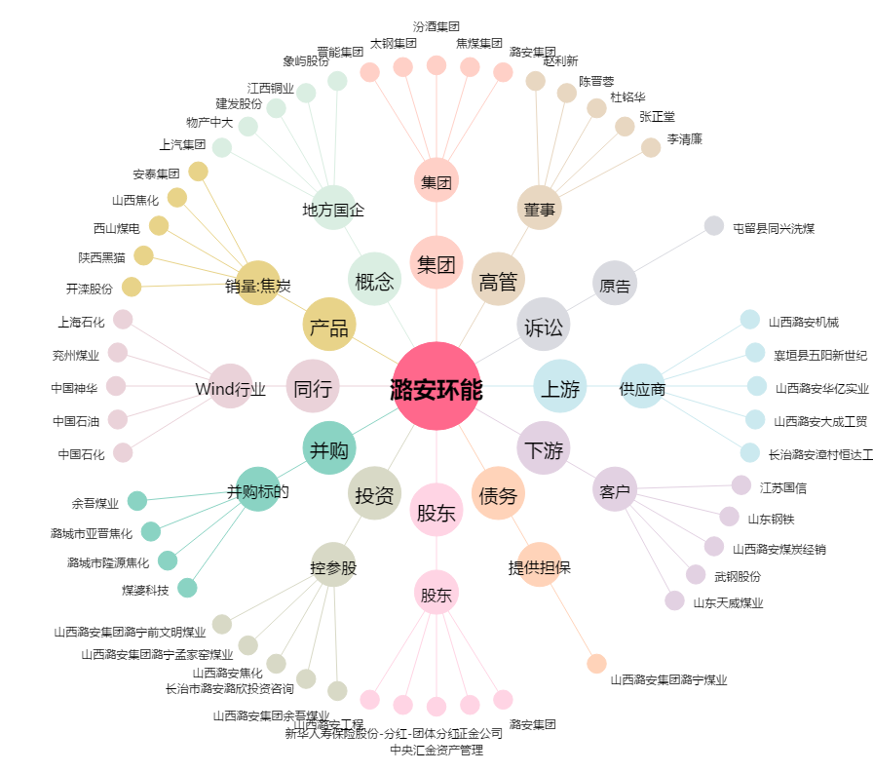
潞安环能[601699.SH] - 关系概览图

